Map
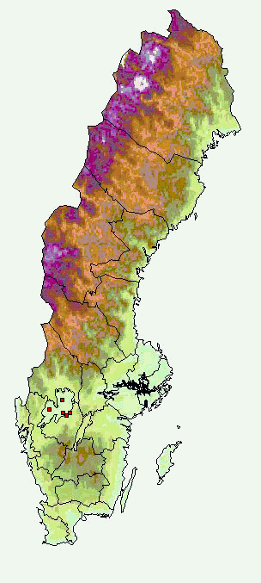

In-lake sampling stations | Trib sampling stations

